expo
Załącznik z expo dla radiologów do umowy

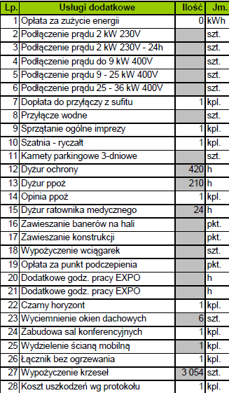
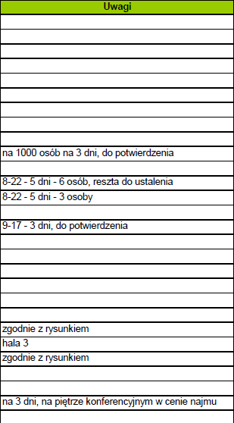

Koszt zabudowy ścian (h=7,5m) zgodnie z załączonym rysunkiem w hali 3 i 4 wyniesie 40 020 zł + VAT
Koszt horyzontu w hali 3 wyniesie 25 020 zł + VAT

Do wyceny zabudowa ścien na zaplecze cateringu w hali 2

